수동정렬
정렬

점수MMR
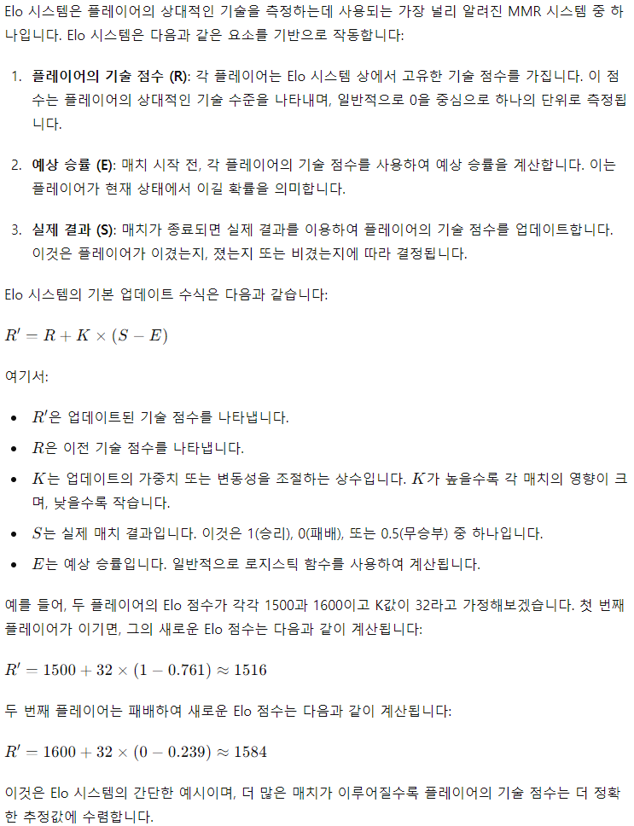
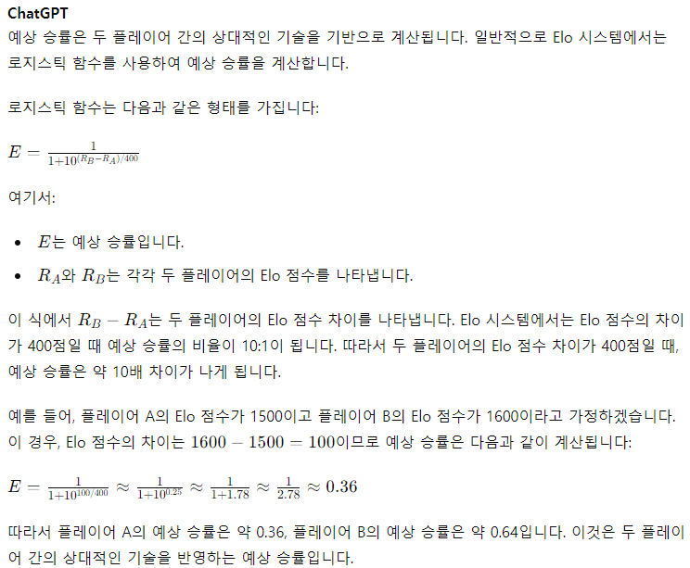
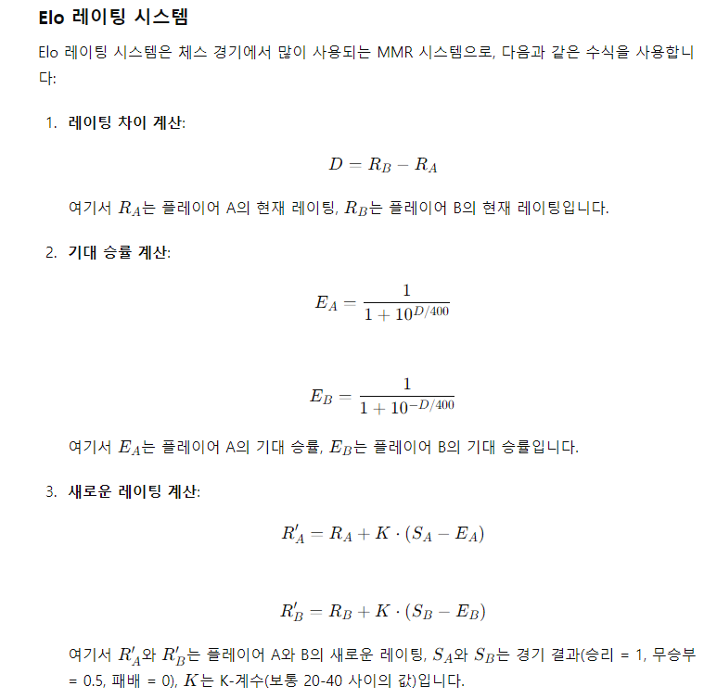
승리팀 | 보유 점수 | 예상승률 | 반영 점수 | 변경점수 | 패배팀 | 보유 점수 | 예상승률 | 반영 점수 | 변경점수 | 세트포인트 | K값 | 승률 상수 | 최초 점수 | 배치경기수 | 배치경기 배점 | 승리팀 다캐릭여부
#REF! | 0 | 0.0004639435398 | 40 | 40 | #REF! | 0 | 0.0004639435398 | #REF! | #REF! | #REF! | 40 | 300 | 1000 | 30 | 20 | #REF!
#REF! | 0 | 0.0004639435398 | 40 | 40 | #REF! | 0 | 0.0004639435398 | #REF! | #REF! |  |  |  |  |  |  | #REF!
#REF! | 0 | 0.0004639435398 | 40 | 40 | #REF! | 0 | 0.0004639435398 | #REF! | #REF! |  |  |  |  |  |  | #REF!
#REF! | 0 | 0.0004639435398 | 40 | 40 | #REF! | 0 | 0.0004639435398 | #REF! | #REF! |  |  |  |  |  |  | #REF!
평균값 | 1000 |  |  |  |  | 1000
명수 | 0 |  |  |  |  | 0

